Sheet1
Superintendencia de Industria y Comercio de Colombia (SIC) - Reporte detallado de solicitudes
Fecha y hora: 05 ene. 2025 08:40:33 a.m.

Criterio de búsqueda: | los criterios de búsqueda seleccionados coinciden con los criterios de búsqueda que el usuario entra en el campo de búsqueda en la pantalla de búsqueda, por ejemplo.
Tipo de caso: | SD Solicitud de Signos Distintivos
Fecha de presentación: | De | 01 ene. 2022 | Para | 30 jun. 2023
Good and Services Class(es)_ES: | 5
Estado: | Negada; Negada;
Naturaleza: | Marca

Número de caso | Caso Título | Imagen | Fecha de radicación | Vigencia | Estado del Caso | Referencia del solicitante | Titular | Descripción de Productos y Servicios | Calendario Clasificación de Niza | Productos y Servicios Descripción | Bajo Oposición | Apoderado | Fecha de Registro | Fecha de la publicación | Fecha de prioridad | Otra Información
 | BASIC FOODING MILKO |  | 21 sept. 2022 |  | Negada | BASIC FOODING MILKO | Juan Esteban Caviedes, CARRERA 15 #7N-11, ARMENIA, QUINDIO 63000, CO | 5, 30, 31, 32 | 11 | 5. Complementos alimenticios en polvo a base de proteinas; suplementos alimenticios en polvo a base de proteinas; suplementos alimenticios en polvo a base de proteinas. 30. Alimentos para picar a base de granola; barritas a base de granola; barritas de cereales probióticos a base de granola; barritas de granola; granola; almendras recubiertas de chocolate; barras de chocolate; bebidas a base de chocolate que contienen leche; frutos secos recubiertos de chocolate; helados cremosos no lácteos; helados no lácteos; harina de frutos secos; pastas para untar a base de chocolate con frutos secos; salsas que contienen frutos secos; galletas [bizcochos]; galletas [panecillos]; galletas con pepitas de chocolate; galletas de almendras; galletas de arroz; galletas de avena; galletas de cereales; galletas de frutas; galletas saladas (crackers) de yuca; galletas saladas (crackers) sin gluten; galletas sin gluten; bases de empanadas; empanadas; empanadas de camarones; empanadas de carne; empanadas de cerdo; empanadas de pollo; masa para panqueque; pan de ajo; pan de arroz; pan de avena; pan de frutas; pan de hierbas; pan de jengibre; pan de quinua; pan integral; pan sin gluten; panecillos sin gluten; tostones [pan frito]; wraps de pan; aromatizantes de coco para alimentos o bebidas, que no sean aceites esenciales; aromatizantes de coco, que no sean aceites esenciales, para alimentos o bebidas; harina de coco para la alimentación humana; rocas de coco; almendras bañadas en chocolate; pasta de almendras; productos de confitería a base de almendras; productos de pastelería a base de almendras; bizcochos de chocolate y nueces; galletas de nueces de pecán; cápsulas con infusiones de hierbas; infusiones de hierbas; infusiones de hierbas que no sean para uso médico; preparaciones aromáticas para infusiones no medicinales; té para infusiones. 31. Frutas, verduras, hortalizas y legumbres, frutos secos y semillas en cuanto productos frescos y sin procesar; frutas, verduras, hortalizas y leg | Sí |  |  | 11 oct. 2022

 |  | 

 |  | 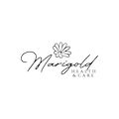

 |  | 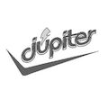

 |  | 
 |  | 

 |  | 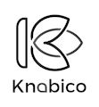
 |  | 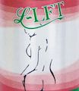

 |  | 

 |  | 
 |  | 

 |  | 
 |  | 

 |  | 

 |  | 

 |  | 

 |  | 
 |  | 

 |  | 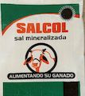

 |  | 

 |  | 
 |  | 

 |  | 

 |  | 
 |  | 
 |  | 

 |  | 

 |  | 
 |  | 
 |  | 

 |  | 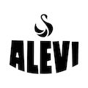

 |  | 

 |  | 
 |  | 

 |  | 
 |  | 

 |  | 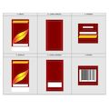

 |  | 

 |  | 
 |  | 
 |  | 

 |  | 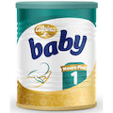

 |  | 

 |  | 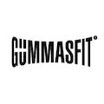

 |  | 

 |  | 

 |  | 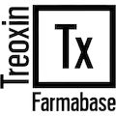

 |  | 

 |  | 

 |  | 

 |  | 

 |  | 

 |  | 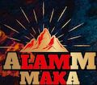

 |  | 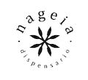

 |  | 
 |  | 

 |  | 

 |  | 

 |  | 

 |  | 

 |  | 

 |  | 

 |  | 

 |  | 

 |  | 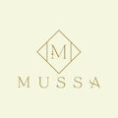

 |  | 
 |  | 
 |  | 

 |  | 

 |  | 

 |  | 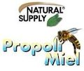
 |  | 

 |  | 

 |  | 

 |  | 

 |  | 

 |  | 
 |  | 
 |  | 

 |  | 

 |  | 

 |  | 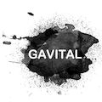

 |  | 
 |  | 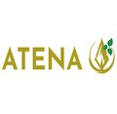

 |  | 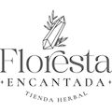

 |  | 

 |  | 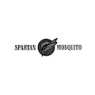

 |  | 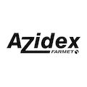
 |  | 
 |  | 
 |  | 
 |  | 

 |  | 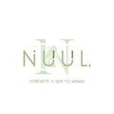

 |  | 

 |  | 

 |  | 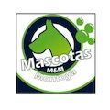

 |  | 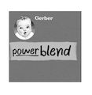

 |  | 

 |  | 

 |  | 

 |  | 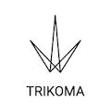

 |  | 
 |  | 

 |  | 
 |  | 

 |  | 

 |  | 

 |  | 

 |  | 

 |  | 

 |  | 

 |  | 
 |  | 

 |  | 

 |  | 

 |  | 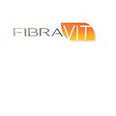
 |  | 

 |  | 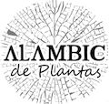

 |  | 

 |  | 
 |  | 

 |  | 

 |  | 

 |  | 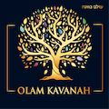

 |  | 

 |  | 
 |  | 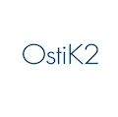

 |  | 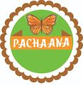

 |  | 

